Hoja1
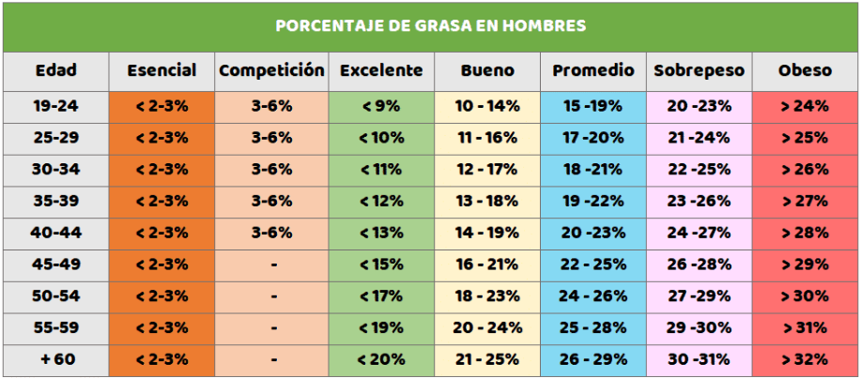

Introduce tu peso:
Introduce tu altura (en metros):

IMC: | Introduce los valores

Introduce tu rango de edad:
Elige tu sexo:
Introduce la suma de las mediciones de los 4 pliegues:

Densidad corporal: | Introduce los datos faltantes
Porcentaje de grasa corporal: | Introduce los datos faltantes

